図3-1産業別入職率・離職率（一般労働者）
図３－１ 産業別入職率・離職率（一般労働者）（令和７（2025）年）
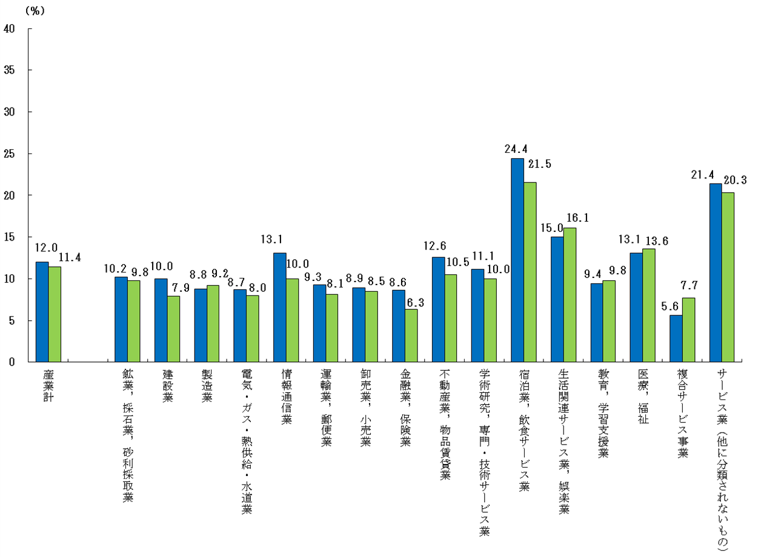

入職率 離職率

図3-2産業別入職率・離職率（パートタイム労働者）
図３－２ 産業別入職率・離職率（パートタイム労働者）（令和７（2025）年）
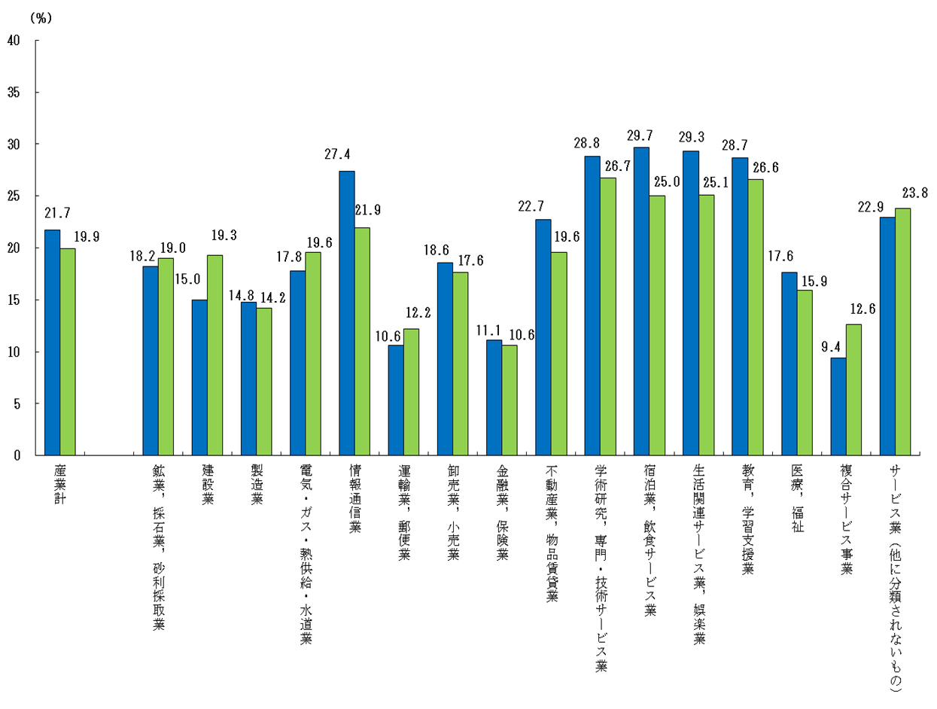
入職率 離職率

図5転職入職者の賃金変動状況別割合の推移
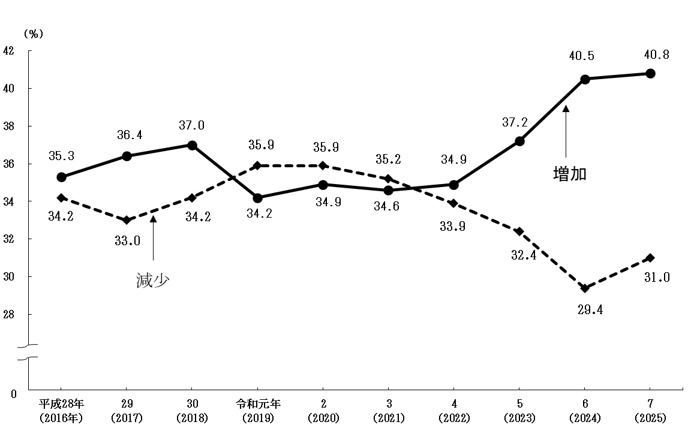
図５ 転職入職者1)の賃金変動状況別割合の推移

